Sheet1
1 | 1. Đưa group vào enable recommendation | Owner | Status_Hoai | Status | Compelete: | OK
2 | 5. Blograting: rate liên tục đc nhiều lần. | Huy | yes
3 | 4. Blog thiếu tagging | Hoai | yes
4 | 2. Advertising: | Hoai
4.1 | Thiếu lang
4.2 | LOGO hiển thị kích thước quá lớn
5 | 1. Friends Dialog: GET http://localhost/snorg/query.php?action=GetFriends&owner=0 500 Internal Server Error | Kha | yes | OK
6 | 3. Stick: phải reenable mới tạo được category. | Kha | yes | ok
7 | Photo không stick được tuy đã ở chế độ Public | Kha |  | OK
8 | 7. CV: Lỗi hiển thị top entries khi tạo thêm trường cho CV by admin. | Huy | yes | OK
9 | 8. Testimony: | Hoai |  | OK
9.1 | a. Không hiển thị danh sách friends. |  | yes | OK
9.2 | b. Lỗi khi post testimony via widget . |  | yes | OK
9.3 | c. Css |  | yes | OK
10 | 1. Lỗi CSS: | Kha |  | OK
10.1 | a. Khi chưa login |  |  | OK
11 | 2. Profile: Lỗi khi edit profile. - không save được | Huy | yes | OK
12 | 2. Advance search: không tương thích với profile mới. | Kha
13 | 5. Notification:
 | a. Không update notify by ajax. | Kha | yes
 | b. Comment on Blog entry: lỗi - user comment -> các user đã comment bên trên không nhận được | Hoai | yes
 | c. Wrong text display in notification | Hoai | yes
 | a. User must be admin to receive notification | Huy |  | OK
 | b. Notification của Hoaild (k phải là admin). : do hệ thống xuất notify bị lỗi | Huy | yes
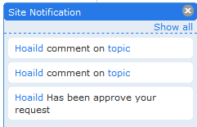
 |  |  | yes

14 | 5. Photo album:
14.1 | a. Không hiển thị hình ảnh khi view album http://localhost/snorg/pg/photos/album/57/album1
14.2 | b. Lỗi JS: $("ul#tidypics_phototag_list li").quicksearch is not a function | Hoai
14.3 | c. Không load tagging system
15 | Group - không invite friend được - lỗi notify?( join vẫn notify okie) |  | yes
16 | 6. Custom index: Chỉ thấy widget khi do chính mình kéo ra. |  | no
17 | 1. Elggchat: Phải kích hoạt setting mới thấy friends online.
17.1 | Không mở được cổ sổ chat trên IE |  | no | OK
17.2 | không tắt được sesion trong IE | Kha |  | OK
18 | 4. Notebook: Không save được

 | Đưa nút edit profile vào Info tab
 | Friend search dialog in Event module
 | Blograting
 | Remove email field out of profile editing form

 | 4. Riverdashboard: Cắt nội dung
 | Check site notification by default
 | Blog cắt khi tag không tốt
 | 2 poll widgets in HOME, so do 2 advertising widget in HOME

 | Huyvtq invite you to Gourp
 | Huyvtq New event New event: http://localhost/snorg/pg/event_calendar/view/23
 | Account bình thường k tạo đc event

 | Lỗi css
 | Lỗi CV
 | facebook Connect API
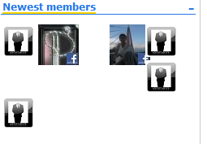

 |  | Kha

 | Fb account can not save notification setting
 | 3. Stick: phải reenable mới tạo được category. | Kha
 | @facebook_1188712810 Đâu rồi mày :D | Kha
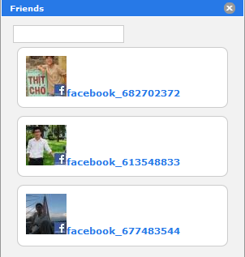
 |  | Kha

 | Sửa comment source code
 | Document submit
 | ẩn sugestion friend widget khi view profile của firned
 | tên user của activity sai

